Voorbeeldartikelen
Deze voorbeelden zijn bedoeld als visuele referentie en geeft richting aan het gewenste ontwerp, zoals de afwerking in geborsteld RVS en de robuuste vormgeving passend bij het ontwerp van het Dordthuis.
Let op: onderstaande producten zijn niet bindend en dienen niet als voorgeschreven merk of type. Opdrachtnemers mogen alternatieven aanbieden, mits deze voldoen aan de gestelde eisen in het PvE en qua uitstraling en functionaliteit vergelijkbaar zijn met de referenties.

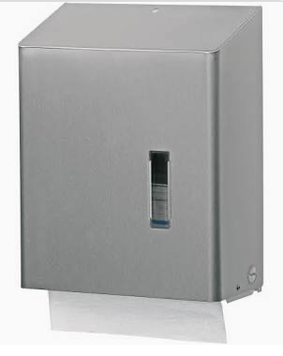
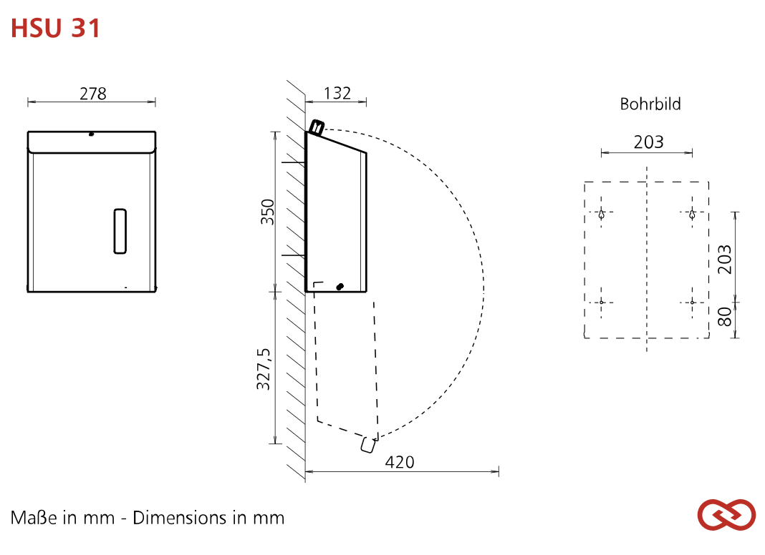
Vouwhanddoekdispenser Santral RVS HSU 31E : €178,00 ex. BTW | Handoekdispencer | Brand: | SanTRAL® Classic
 |  | Quantity / Pallet EU: | 80
Aanschafprijs |  | Quantity / carton: | 1
afchrijving in maanden |  | Product Type: | Paper towel dispenser
Maandagschrijving | #DIV/0! | Housing: | Stainless steel, brushed with Anti-Fingerprint-Coating (Steel Touch)
Rente |  | Material: | Stainless steel
Bedrag per maand (excl. BTW) | #DIV/0! | Filling volume (sheet): | approx. 500-600 sheets
 |  | Paper type: | C-fold, Layerfold / Z-Fold / ZZ-Fold, V-Fold, Zick-Zack / Multi- and Interfold
 |  | Smart function: | None
 |  | Lockable: | Yes
 |  | Lock: | SanTRAL vandalism-proof lock, plastic
 |  | Mounting: | Wall mounting with 4 screws and wall plugs
 |  | Cleaning: | manual wipe disinfection, not dishwashersafe, not autoclavable
 |  | Warranty: | 5 years

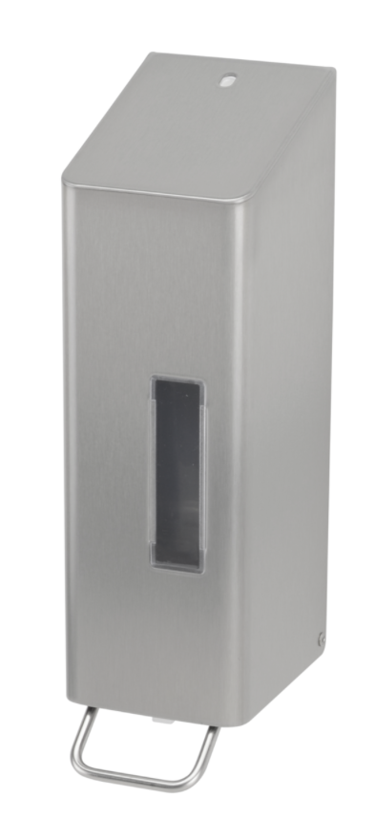
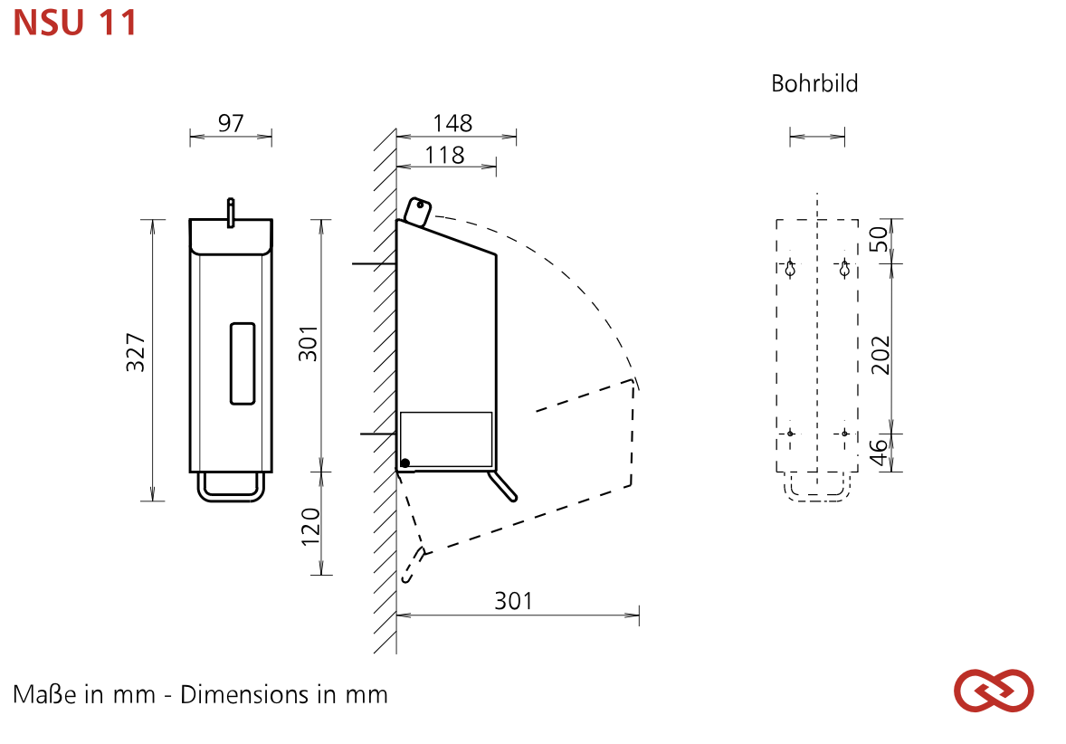
Zeepdispenser Navul 1200 ml Santral RVS NSU 11E/S : €178,00 ex. BTW | Zeepdispencer | Brand: | SanTRAL® Classic
 |  | Quantity / Pallet EU: | 182
Aanschafprijs |  | Quantity / carton: | 1
afchrijving in maanden |  | Product Type: | Hygiene dispenser
Maandagschrijving | #DIV/0! | Dispenser type: | refillable dispenser
Rente |  | Housing: | Stainless steel, brushed with Anti-Fingerprint-Coating (Steel Touch)
Bedrag per maand (excl. BTW) | #DIV/0! | Filling volume (ml): | 1200 ml
 |  | Material: | Stainless steel
 |  | Dosing pump: | long-life plastic soap pump
 |  | Dosage quantity: | 1.5 ml/stroke
 |  | Filling good: | Disinfectant, Liquid soaps
 |  | Smart function: | None
 |  | Lockable: | Yes
 |  | Lock: | SanTRAL vandalism-proof lock, plastic
 |  | Mounting: | Wall mounting with 4 screws and wall plugs
 |  | Cleaning: | manual wipe disinfection, not dishwashersafe, not autoclavable
 |  | Warranty: | 5 years

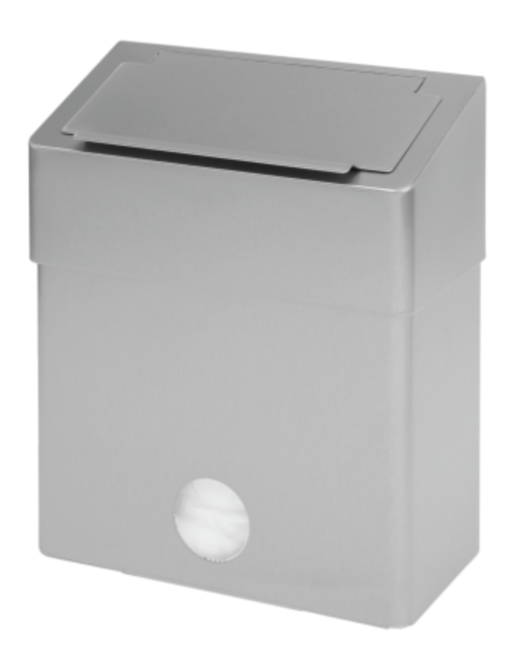
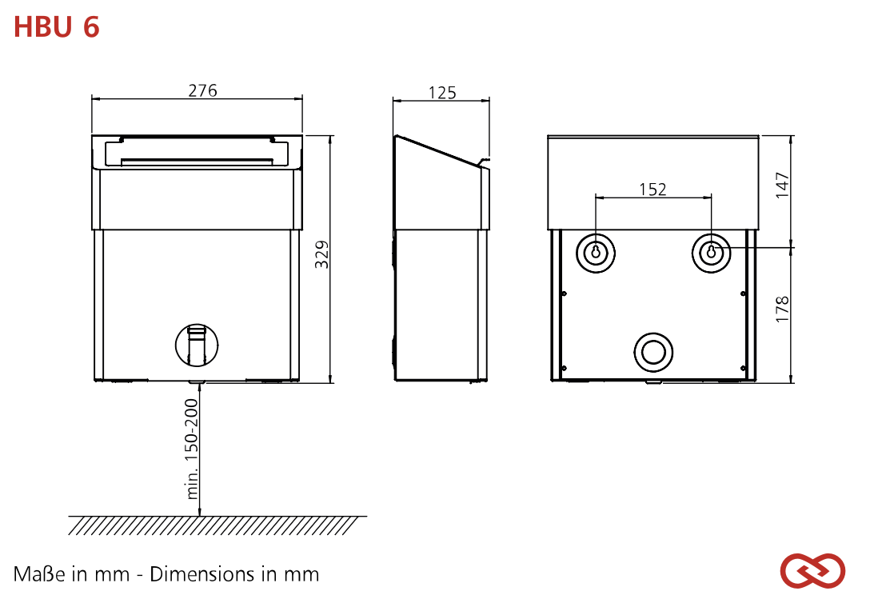
SanTRAL® Classic HBU 6 E Steel Touch (ST), | Afvakbak | Brand: | SanTRAL® Classic
 |  | Quantity / Pallet EU: | 60
Aanschafprijs |  | Quantity / carton: | 1
afchrijving in maanden |  | Product Type: | Hygienic waste bin, Waste bin
Maandagschrijving | #DIV/0! | Waste bin type: | hygienic waste bin
Rente |  | Housing: | Stainless steel, brushed with Anti-Fingerprint-Coating (Steel Touch)
Bedrag per maand (excl. BTW) | #DIV/0! | Material: | Stainless steel
 |  | Filling volume (liter): | 6 liter
 |  | Smart function: | None
 |  | Mounting: | Wall mounting with 2 screws and wall plugs
 |  | Cleaning: | manual wipe disinfection, not dishwashersafe, not autoclavable
 |  | Warranty: | 5 years

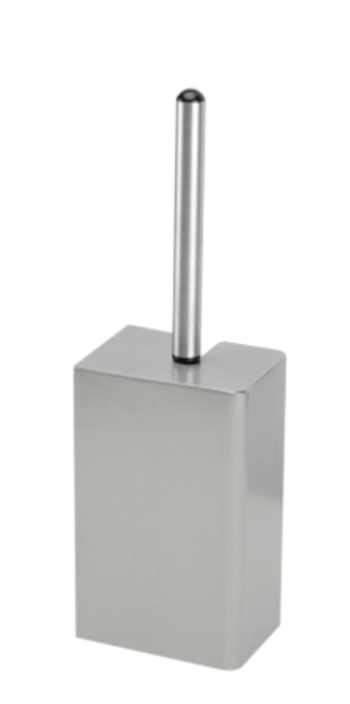
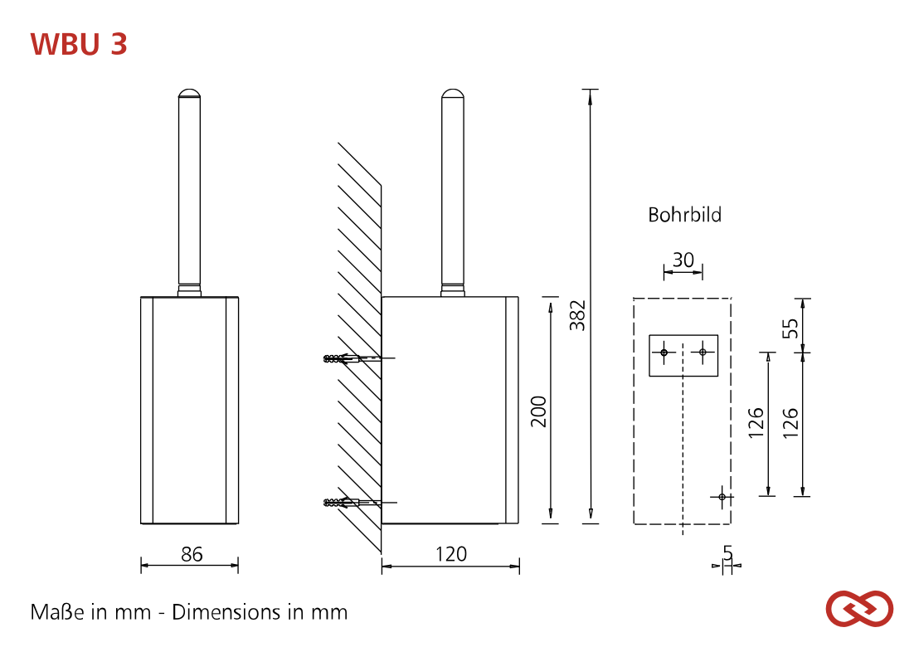
Toiletborstelset RVS Santral Classic voor wandmontage | Toiletborstel houder | Brand: | SanTRAL® Classic
 |  | Quantity / Pallet EU: | 130
Aanschafprijs |  | Quantity / carton: | 1
afchrijving in maanden |  | Product Type: | Toilet brush holder
Maandagschrijving | #DIV/0! | Housing: | Stainless steel 1.4404 (AISI 316L), brushed with Anti-Fingerprint-Coating (Steel Touch)
Rente |  | Material: | Stainless steel
Bedrag per maand (excl. BTW) | #DIV/0! | Mounting: | Wall mounting with 3 screws and wall plugs
 |  | Warranty: | 5 years

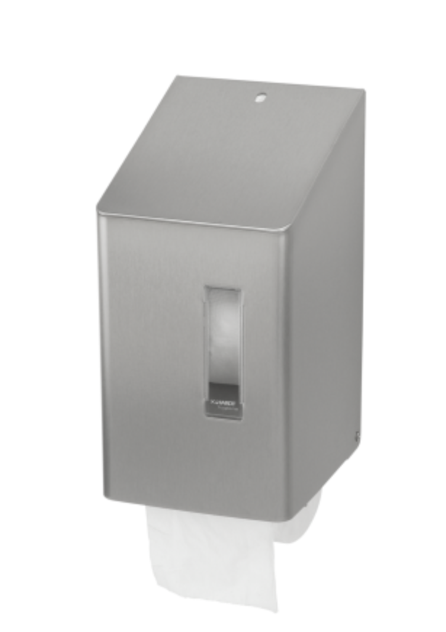
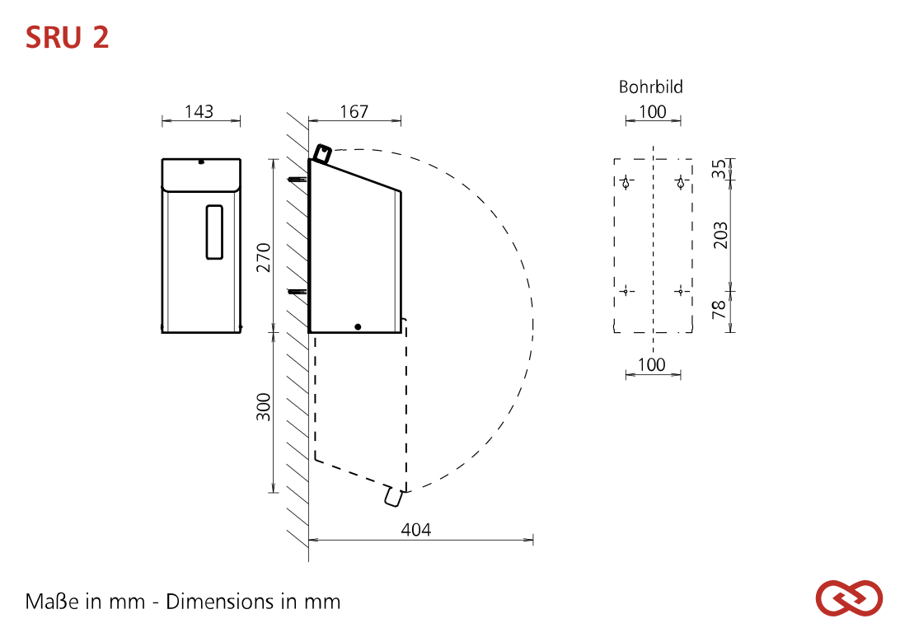
Toiletroldispenser Dop Santral RVS SRU 2 E AFP : €239,00 ex. BTW | Toiletrolhouder/dispencer | Brand: | SanTRAL® Classic
 |  | Quantity / Pallet EU: | 108
Aanschafprijs |  | Quantity / carton: | 1
afchrijving in maanden |  | Product Type: | Toilet paper dispenser
Maandagschrijving | #DIV/0! | Housing: | Stainless steel, brushed with Anti-Fingerprint-Coating (Steel Touch)
Rente |  | Material: | Stainless steel
Bedrag per maand (excl. BTW) | #DIV/0! | Filling volume (Toilet paper): | 2 compact paper rolls (max. roll diameter 140 mm)
 |  | Smart function: | None
 |  | Lockable: | Yes
 |  | Lock: | SanTRAL vandalism-proof lock, plastic
 |  | Mounting: | Wall mounting with 4 screws and wall plugs
 |  | Cleaning: | manual wipe disinfection, not dishwashersafe, not autoclavable
 |  | Warranty: | 5 years

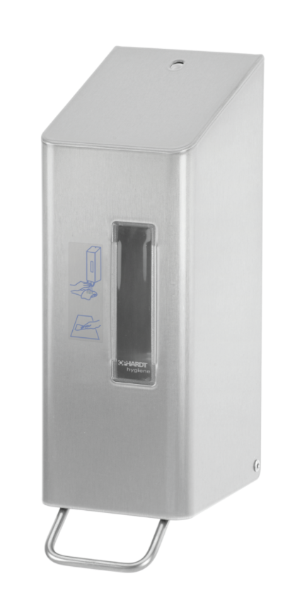
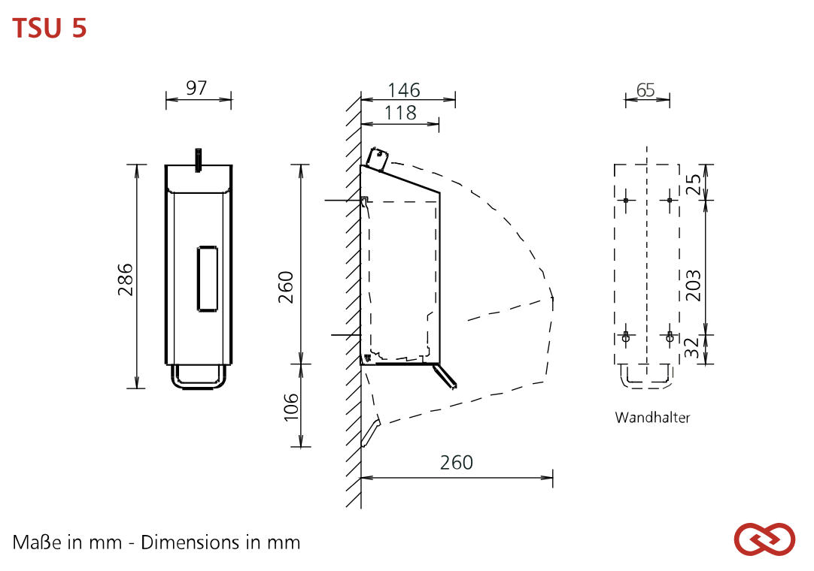
Toiletbrilreiniger Santral RVS TSU 5E 600ml : | Toiletbril reiniger | Brand: | SanTRAL® Classic
 |  | Quantity / Pallet EU: | 182
Aanschafprijs |  | Quantity / carton: | 1
afchrijving in maanden |  | Product Type: | Dispenser for toilet seat disinfection
Maandagschrijving | #DIV/0! | Dispenser type: | refillable dispenser
Rente |  | Housing: | Stainless steel, brushed with Anti-Fingerprint-Coating (Steel Touch)
Bedrag per maand (excl. BTW) | #DIV/0! | Filling volume (ml): | 600 ml
 |  | Material: | Stainless steel
 |  | Dosing pump: | long-life plastic spray pump
 |  | Dosage quantity: | 0.7 ml/stroke
 |  | Filling good: | Disinfectant
 |  | Smart function: | None
 |  | Lockable: | Yes
 |  | Lock: | SanTRAL vandalism-proof lock, plastic
 |  | Mounting: | Wall mounting with 4 screws and wall plugs
 |  | Cleaning: | manual wipe disinfection, not dishwashersafe, not autoclavable
 |  | Warranty: | 5 years

RVS Luchtverfrisser: | Luchtverfrisser

Aanschafprijs
afchrijving in maanden
Maandagschrijving | #DIV/0!
Rente
Bedrag per maand (excl. BTW) | #DIV/0!

